상품제안서
큐브형 점착메모지 측면5색 | 상품코드: S22353

 |  |  |  |  |  |  | 02-713-8555 | www.synergygift.co.kr
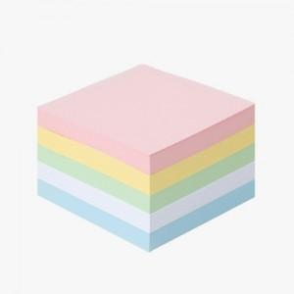

【상세/제작정보】

【인쇄/포장옵션】 | 먹1도 / 포장불가능

【공급단가】 | 수량 | 500~ | 1,000~ | 3,000~ | 5,000~ | 10,000~
*VAT별도 | 500매(5색x100매) | 2,470원 | 2,150원 | 2,100원 | 2,040원 | 2,010원

【상품 URL】 | https://www.synergygift.co.kr:443/src/goods_detail.php?gdno=22353

